상품제안서
인사이디 미니 저소음 스탠드 선풍기 | 상품코드: S37524

 |  |  |  |  |  |  | 02-713-8555 | www.synergygift.co.kr
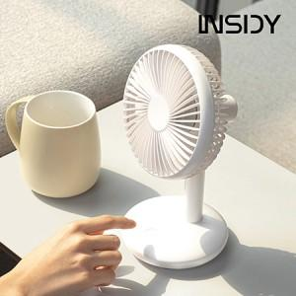

【상세/제작정보】

【인쇄/포장옵션】 | 레이저, DTF 컬러필름 / 포장지포장

【공급단가】 | 수량 | 30~ | 50~ | 100~ | 300~ | 500~
*VAT별도 | 단가 | 13,330원 | 12,910원 | 12,600원 | 12,280원 | 12,070원

【상품 URL】 | https://www.synergygift.co.kr:443/src/goods_detail.php?gdno=37524

